Theorie
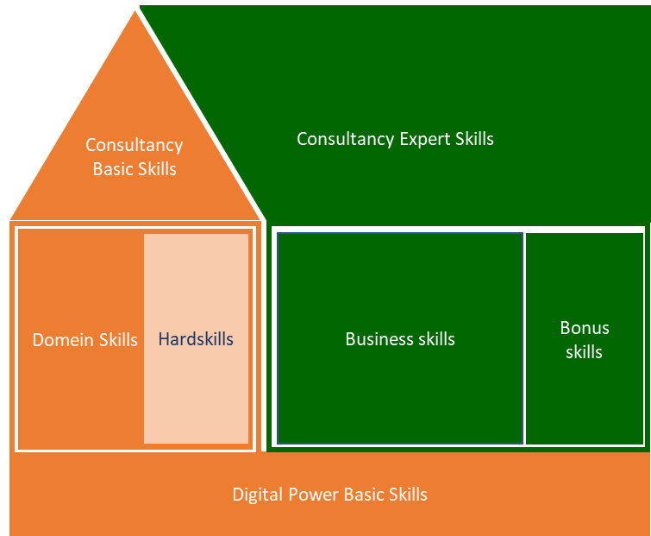
Digital Power Competentiehuis | Competentiegebieden

Uitwerking (NIET BEWERKEN!!)
Spreiding huidige versus ambitie
 | 1. Digital Power Basic Skills | 1. Digital Power Basic Skills | 1. Digital Power Basic Skills | 1. Digital Power Basic Skills | 1. Digital Power Basic Skills | 1. Digital Power Basic Skills | 2. Domein Skills | 2. Domein Skills | 2. Domein Skills | 2. Domein Skills | 2. Domein Skills | 3. Hardskills | 3. Hardskills | 3. Hardskills | 3. Hardskills | 3. Hardskills | 4. Basic Consultancy Skills | 4. Basic Consultancy Skills | 4. Basic Consultancy Skills | 4. Basic Consultancy Skills | 4. Basic Consultancy Skills | 5. Business Skills | 5. Business Skills | 5. Business Skills | 5. Business Skills | 5. Business Skills | 6. Expert Consultancy Skills | 6. Expert Consultancy Skills | 6. Expert Consultancy Skills | 6. Expert Consultancy Skills | 6. Expert Consultancy Skills
 | Leren & reflecteren | Ondersteunen & samenwerken | Ondernemen & resultaatgericht | Klantgericht | Kennisdeling | Coaching & begeleiding | Domein kennis | Metrics, KPIs en doelen | Wiskunde & statistiek | Data interpretatie & analyse | Dashboarding & reporting | Toolkennis | Implememtatie & data verzameling | Data verwerking | Data visualisatie | Wettelijke & ethische kaders | Adviseren | Doortastend & probleemoplossend | Interpersoonlijk communicatie | Verwachtings-management | Schriftelijke en mondelinge communicatie | Organisatie- en management-identificatie | Strategische conceptualisatie | Projectmanagement | Verander-management | Leidinggeven | Situationele communicatie | Doelgerichte & effectieve communicatie | Besluitvaardigheid | Overtuigen & beinvloeden | Opbouwende feedback & slecht nieuws gesprekken
 | 1 | 2 | 3 | 4 | 5 | 6 | 7 | 8 | 9 | 10 | 11 | 13 | 14 | 15 | 16 | 17 | 19 | 20 | 21 | 22 | 23 | 25 | 26 | 27 | 28 | 29 | 30 | 31 | 32 | 33 | 34
Score op huidig situatie | 1.0 | #DIV/0! | #DIV/0! | #DIV/0! | #DIV/0! | #DIV/0! | #DIV/0! | #DIV/0! | #DIV/0! | #DIV/0! | #DIV/0! | #DIV/0! | #DIV/0! | #DIV/0! | #DIV/0! | #DIV/0! | #DIV/0! | #DIV/0! | #DIV/0! | #DIV/0! | #DIV/0! | #DIV/0! | #DIV/0! | #DIV/0! | #DIV/0! | #DIV/0! | #DIV/0! | #DIV/0! | #DIV/0! | #DIV/0! | #DIV/0!
Totaal Gem |  |  |  |  |  | #DIV/0! |  |  |  |  | #DIV/0! |  |  |  |  | #DIV/0! |  |  |  |  | #DIV/0! |  |  |  |  | #DIV/0! |  |  |  |  | #DIV/0!

Score op ambitie | 4.0 | #DIV/0! | #DIV/0! | #DIV/0! | #DIV/0! | #DIV/0! | #DIV/0! | #DIV/0! | #DIV/0! | #DIV/0! | #DIV/0! | #DIV/0! | #DIV/0! | #DIV/0! | #DIV/0! | #DIV/0! | #DIV/0! | #DIV/0! | #DIV/0! | #DIV/0! | #DIV/0! | #DIV/0! | #DIV/0! | #DIV/0! | #DIV/0! | #DIV/0! | #DIV/0! | #DIV/0! | #DIV/0! | #DIV/0! | #DIV/0!
Totaal Gem |  |  |  |  |  | #DIV/0! |  |  |  |  | #DIV/0! |  |  |  |  | #DIV/0! |  |  |  |  | #DIV/0! |  |  |  |  | #DIV/0! |  |  |  |  | #DIV/0!

Senioriteit per subcategorie
 | Totaal
1. Digital Power Basic Skills | 0.0
2. Domein Skills | 0.0
3. Hardskills | 0.0
4. Basic Consultancy Skills | 0.0
5. Business Skills | 0.0
 | 0.0
Huidige skills versus ambitie
 | Huidig | Ambitie
1. Digital Power Basic Skills | 0.0 | 0.0
2. Domein Skills | 0.0 | 0.0
3. Hardskills | 0.0 | 0.0
4. Basic Consultancy Skills | 0.0 | 0.0
5. Business Skills | 0.0 | 0.0
6. Expert Consultancy Skills | 0.0 | 0.0
Digital Power Basic Skills
Domein Skills (DA)

Expert Consultancy Skills
Hardskills (DA)
Basic Consultancy Skills
Business Skills

